Duty Cycle Monitor
Duty Cycle Monitor |  |  |  |  | 33239899

Customer Name: | 170227104443 |  | System Type: | QSK50/60 CM850/CM2150/CM2850 MCRS/K123M |  | ECM Code: | AQ60809.08
Unit Number: |  |  | Image Date: | 10.06.26 11:32:53 |  | Software Phase: | 19020116

Parameters | Value | Unit
Время начала по плану маршрута 1 | 1001:35:03 | ЧЧ:СС:СС
Общее время по плану маршрута 1 | 500:00:00 | ЧЧ:СС:СС
Остаток часов по плану маршрута 1 | 00:00:00 | с

Parameters | Value | Unit
Время начала по плану маршрута 2 | 1502:07:39 | ЧЧ:СС:СС
Общее время по плану маршрута 2 | 258:24:09 | ЧЧ:СС:СС
Остаток часов по плану маршрута 2 | 241:35:51 | с

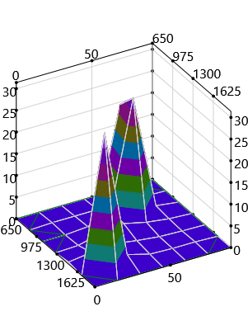
Parameters | Value | Unit
Время начала по долгосрочному плану маршрута | 00:00:00 | ЧЧ:СС:СС
Общее время по долгосрочному плану маршрута | 1758:24:09 | ЧЧ:СС:СС

Short Term Map 1

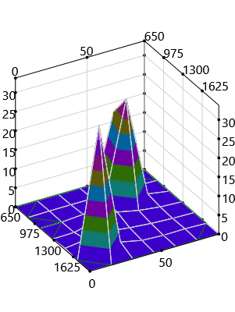

Short Term Map 2

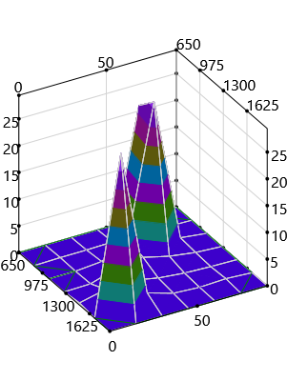
Long Term Map

